상품제안서
삼성전자 Y3 USB 3.0 외장하드 | 상품코드: F01004

 |  |  |  |  |  |  | 02-412-0044 | www.easy1.co.kr
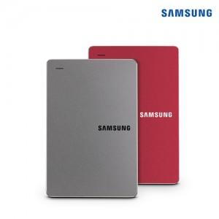

【상세/제작정보】

【인쇄/포장옵션】 | 레이저, 풀칼라 / 포장지포장

【공급단가】 | 수량 | 10~ | 30~ | 50~ | 100~ | 500~
*VAT별도 | 단가 | 103,090원 | 99,270원 | 95,460원 | 91,640원 | 89,350원

【상품 URL】 | http://www.easy1.co.kr/src/goods_detail.php?gdno=1004

